상품제안서
시크론 프리미엄 우드그립 장우산 70 | 상품코드: S38899

 |  |  |  |  |  |  | 02-713-8555 | www.synergygift.co.kr
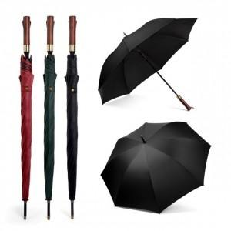

【상세/제작정보】

【인쇄/포장옵션】 | 레이저, 원단1도인쇄 / 종이케이스

【공급단가】 | 수량 | 30~ | 50~ | 100~ | 300~ | 500~
*VAT별도 | 단가 | 14,180원 | 13,960원 | 13,630원 | 13,090원 | 12,540원

【상품 URL】 | https://www.synergygift.co.kr:443/src/goods_detail.php?gdno=38899

